상품제안서
오아 메가 에어 탁상형 써큘레이터 | 상품코드: S26658

 |  |  |  |  |  |  | 02-713-8555 | www.synergygift.co.kr
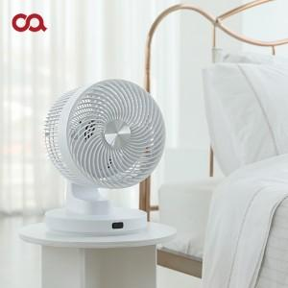

【상세/제작정보】 | 3D 입체 회전 탁상형 8단계 써큘레이터 (상하 회전 86도 / 좌우 회전 90도)

【인쇄/포장옵션】 | 레이저 / 종이상자

【공급단가】 | 수량 | 20~ | 100~ | 300~ | 500~ | 1,000~
*VAT별도 | 단가 | 82,720원 | 81,450원 | 79,540원 | 76,360원 | 73,180원

【상품 URL】 | https://www.synergygift.co.kr:443/src/goods_detail.php?gdno=26658

